Foglio1
Nome | Responsabile | Amministratore | Analista | Progettista | Programmatore | Verificatore | Totale | Ruolo | Ore | Costo(€)
Mirko Franco | 10 | 0 | 9 | 0 | 0 | 5 | 24 | Responsabile | 22 | 660
Bianca Ciuche | 0 | 6 | 10 | 0 | 0 | 8 | 24 | Amministratore | 39 | 780
Stefano Zanatta | 12 | 8 | 4 | 0 | 0 | 0 | 24 | Analista | 58 | 1,450
Andrea Deidda | 0 | 9 | 8 | 0 | 0 | 7 | 24 | Progettista | 0 | 0
Ludovico Brocca | 0 | 4 | 9 | 0 | 0 | 11 | 24 | Programmatore | 0 | 0
Matteo Depascale | 0 | 6 | 10 | 0 | 0 | 8 | 24 | Verificatore | 49 | 735
Gian Marco Bratzu | 0 | 6 | 8 | 0 | 0 | 10 | 24 | Totale | 168 | 3,625
Ore totali ruolo | 22 | 39 | 58 | 0 | 0 | 49 | 168

Analisi dei requisiti in dettaglio
Nome | Re | Am | An | Pt | Pr | Ve | Totale | Ruolo | Ore | Costo (€)
Mirko Franco | 0 | 3 | 0 | 0 | 0 | 2 | 5 | Responsabile | 5 | 150
Bianca Ciuche | 5 | 0 | 0 | 0 | 0 | 0 | 5 | Amministratore | 3 | 60
Stefano Zanatta | 0 | 0 | 2 | 0 | 0 | 3 | 5 | Analista | 9 | 225
Andrea Deidda | 0 | 0 | 2 | 0 | 0 | 3 | 5 | Progettista | 0 | 0
Ludovico Brocca | 0 | 0 | 3 | 0 | 0 | 2 | 5 | Programmatore | 0 | 0
Matteo Depascale | 0 | 0 | 0 | 0 | 0 | 3 | 3 | Verificatore | 16 | 240
Gian Marco Bratzu | 0 | 0 | 2 | 0 | 0 | 3 | 5 | Totale | 33 | 675
Ore totali ruolo | 5 | 3 | 9 | 0 | 0 | 16 | 33

Progettazione della base tecnologica
Nome | Responsabile | Amministratore | Analista | Progettista | Programmatore | Verificatore | Totale | Ruolo | Ore | Costo(€)
Mirko Franco | 0 | 5 | 9 | 9 | 6 | 0 | 29 | Responsabile | 7 | 210
Bianca Ciuche | 0 | 0 | 6 | 10 | 0 | 11 | 27 | Amministratore | 10 | 200
Stefano Zanatta | 0 | 0 | 0 | 22 | 0 | 0 | 22 | Analista | 15 | 375
Andrea Deidda | 0 | 0 | 0 | 12 | 4 | 13 | 29 | Progettista | 103 | 2266
Ludovico Brocca | 0 | 5 | 0 | 19 | 5 | 0 | 29 | Programmatore | 15 | 225
Matteo Depascale | 0 | 0 | 0 | 11 | 0 | 18 | 29 | Verificatore | 42 | 630
Gian Marco Bratzu | 7 | 0 | 0 | 20 | 0 | 0 | 27 | Totale | 192 | 3,906
Ore totali ruolo | 7 | 10 | 15 | 103 | 15 | 42 | 192

Progettazione di Dettaglio e Codifica
Nome | Responsabile | Amministratore | Analista | Progettista | Programmatore | Verificatore | Totale | Ruolo | Ore | Costo(€)
Mirko Franco | 0 | 0 | 0 | 8 | 22 | 21 | 51 | Responsabile | 8 | 240
Bianca Ciuche | 0 | 6 | 0 | 16 | 22 | 9 | 53 | Amministratore | 12 | 240
Stefano Zanatta | 0 | 0 | 4 | 15 | 25 | 9 | 53 | Analista | 11 | 275
Andrea Deidda | 0 | 0 | 7 | 23 | 22 | 0 | 52 | Progettista | 117 | 2574
Ludovico Brocca | 8 | 0 | 0 | 13 | 18 | 11 | 50 | Programmatore | 144 | 2160
Matteo Depascale | 0 | 6 | 0 | 20 | 14 | 12 | 52 | Verificatore | 72 | 1080
Gian Marco Bratzu | 0 | 0 | 0 | 22 | 21 | 10 | 53 | Totale | 364 | 6,569
Ore totali ruolo | 8 | 12 | 11 | 117 | 144 | 72 | 364

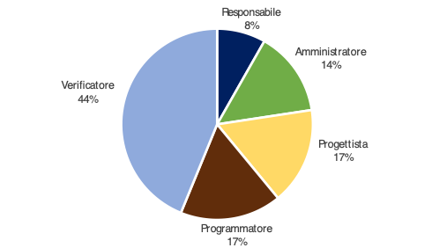
Validazione e collaudo
Nome | Re | Am | An | Pt | Pr | Ve | Totale | Ruolo | Ore | Costo(€)
Mirko Franco | 0 | 0 | 0 | 9 | 0 | 12 | 21 | Responsabile | 12 | 360
Bianca Ciuche | 0 | 0 | 0 | 12 | 0 | 9 | 21 | Amministratore | 21 | 420
Stefano Zanatta | 0 | 8 | 0 | 0 | 0 | 13 | 21 | Analista | 0 | 0
Andrea Deidda | 6 | 0 | 0 | 0 | 0 | 14 | 20 | Progettista | 24 | 528
Ludovico Brocca | 0 | 9 | 0 | 0 | 0 | 13 | 22 | Programmatore | 25 | 375
Matteo Depascale | 6 | 0 | 0 | 3 | 11 | 0 | 20 | Verificatore | 64 | 960
Gian Marco Bratzu | 0 | 4 | 0 | 0 | 14 | 3 | 21 | Totale | 146 | 2,643
Ore totali ruolo | 12 | 21 | 0 | 24 | 25 | 64 | 146

TOTALE ORE RENDICONTATE

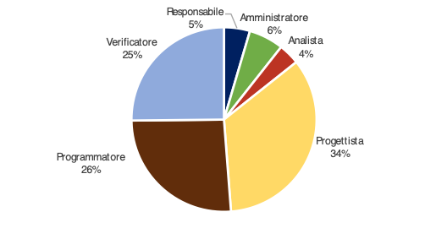
Nome | Responsabile | Amministratore | Analista | Progettista | Programmatore | Verificatore | Totale | Ruolo | Ore | Costo(€)
Mirko Franco | 0 | 8 | 9 | 26 | 28 | 35 | 106 | Responsabile | 32 | 960
Bianca Ciuche | 5 | 6 | 6 | 38 | 22 | 29 | 106 | Amministratore | 46 | 920
Stefano Zanatta | 0 | 8 | 6 | 37 | 25 | 25 | 101 | Analista | 35 | 875
Andrea Deidda | 6 | 0 | 9 | 35 | 26 | 30 | 106 | Progettista | 244 | 5368
Ludovico Brocca | 8 | 14 | 3 | 32 | 23 | 26 | 106 | Programmatore | 184 | 2760
Matteo Depascale | 6 | 6 | 0 | 34 | 25 | 33 | 104 | Verificatore | 194 | 2910
Gian Marco Bratzu | 7 | 4 | 2 | 42 | 35 | 16 | 106 | Totale | 735 | 13,793
Ore totali ruolo | 32 | 46 | 35 | 244 | 184 | 194 | 735

totale ore con investimento
Nome | Responsabile | Amministratore | Analista | Progettista | Programmatore | Verificatore | Totale | Ruolo | Ore | Costo(€)
Mirko Franco | 10 | 8 | 18 | 26 | 28 | 40 | 130 | Responsabile | 54 | 1620
Bianca Ciuche | 5 | 12 | 16 | 38 | 22 | 37 | 130 | Amministratore | 85 | 1,700
Stefano Zanatta | 12 | 16 | 10 | 37 | 25 | 25 | 125 | Analista | 93 | 2,325
Andrea Deidda | 6 | 9 | 17 | 35 | 26 | 37 | 130 | Progettista | 244 | 5368
Ludovico Brocca | 8 | 18 | 12 | 32 | 23 | 37 | 130 | Programmatore | 184 | 2760
Matteo Depascale | 6 | 12 | 10 | 34 | 25 | 41 | 128 | Verificatore | 243 | 3645
Gian Marco Bratzu | 7 | 10 | 10 | 42 | 35 | 26 | 130 | Totale | 903 | 17,418
Ore totali ruolo | 54 | 85 | 93 | 244 | 184 | 243 | 903

